Feuil1
Nomenclature

Représentation | Référence | Désignation | Caractéristiques | Prix (€)
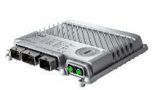 | X90CP174.xx-00 | Contrôleur modulaire X90 | Processeur : ARM Cortex-A9-650 | 650MHZ RAM : 256 MB DDR3 SDRAM Application memory : 1 GB flash memory Ports : - 1x Ethernet - USB - 3x Bus CAN - 1x POWERLINK | 702.9
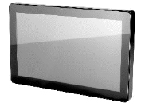 | 6PFT50.156B-10B | Ecran tactile FT50 | Processeur : ARM Cortex-A9 4 cœurs | 800 MHz DRAM : 2GB Flash : 512 MB Ports : - 1x Ethernet - 1x USB 2.0 Diagonale : 15,6 Pouces Résolution : 1366 x 768 Couleurs : 16 millions Rétroéclairage : LED | 674.1
 | 6ACCMA11.0300-000 | FT50 pied d'écran | 1x FT50 pied d'écran Dimensions : - Largeur : 168,2 mm - Longueur : 158,1 mm - Hauteur : 282,1 mm | 43
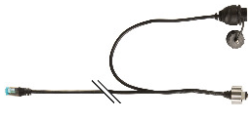 | 6CAPFT.0030-02 | FT50 cable de connexion Ethernet + écran | 1x RJ45 (male) 1x USB (femele) Longueurs : - PoE : 3m - USB : 1m | 46.44
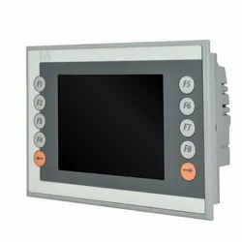 | 4PP045.0571-062 | Power Panel 45 | Processeur : ELaN SC520 | 100 MHz DRAM : 64MB SRaM : 32 KB Ports : - 1x Ethernet - 2x USB 2.0 - 1x X2X Link Master Diagonale : 5,7 Pouces Résolution : 320 x 240 px (QVGA) Dimensions : (L x H x P) : 203 x 145 x 55 mm Couleurs : 256 Rétroéclairage : LCD | 400
 | 6COPOE.0000-00 | Power Of Ethernet (POE) | LEDs : - Port d'entrée Ethernet 10/100 - Port de sortie Ethernet 10/100 PoE - 3x LEDs pour les diagnostiques 1x connexion réseau (RJ45) 1x Sortie 24 VDC 1x PoE (RJ45) | 75.68
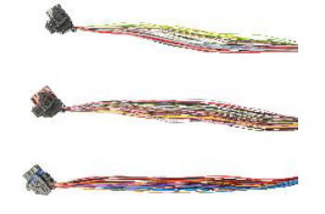 | X90CA100.02-00 | X90 mobile wiring harness starter set for CMC header | 3x cables : - 1x cable femelle X1.A - 1x cable femelle X1.B - 1x cable femelle X1.C | 163.8
 | X67CAOE41.0020 | Powerlink / Ethernet connection cable RJ45 vers M12 | 1x Powerlink / Ethernet connection cable RJ45 vers M12 4 Pins Longueur : 2m | 34.72
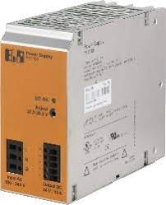 | 0PS1100.1 | Power Supply | Alimentation 24 VDC Entrée 100 à 240 VAC | 78
Total |  |  |  | 2218.64

